Foglio1
Modulo iscrizione 1° TROFEO UISP OPEN SOLO DANCE CITTA' DI TREVISO (valevole come Campionato Nazionale Fase 2 UISP 2023)

ASSOCIAZIONE |  |  |  |  |  | 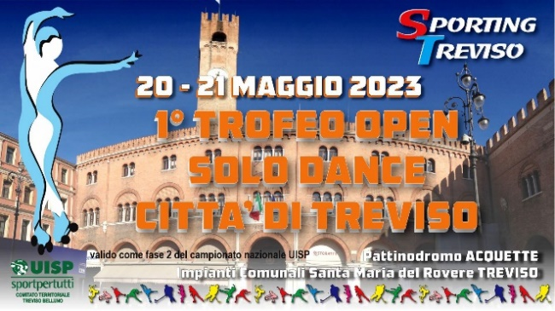
CODICE AFFLILIAZIONE UISP
CODICE AFFLILIAZIONE FISR
PERSONA DI RIFERIMENTO
CELLULARE PERSONA DI RIFERIMENTO

COGNOME | NOME | SESSO | DATA NASCITA | CODICE FISCALE | NUMERO TESSERA UISP | NUMERO TESSERA FISR (se non presente tessera UISP) | CATEGORIA | IMPORTO
 |  |  |  |  |  |  |  | € 0.00
 |  |  |  |  |  |  |  | € 0.00
 |  |  |  |  |  |  |  | € 0.00
 |  |  |  |  |  |  |  | € 0.00
 |  |  |  |  |  |  |  | € 0.00
 |  |  |  |  |  |  |  | € 0.00
 |  |  |  |  |  |  |  | € 0.00
 |  |  |  |  |  |  |  | € 0.00
 |  |  |  |  |  |  |  | € 0.00
 |  |  |  |  |  |  |  | € 0.00
 |  |  |  |  |  |  |  | € 0.00
 |  |  |  |  |  |  |  | € 0.00
 |  |  |  |  |  |  |  | € 0.00
 |  |  |  |  |  |  |  | € 0.00
 |  |  |  |  |  |  |  | € 0.00
 |  |  |  |  |  |  |  | € 0.00
 |  |  |  |  |  |  |  | € 0.00
 |  |  |  |  |  |  |  | € 0.00
 |  |  |  |  |  |  |  | € 0.00
 |  |  |  |  |  |  |  | € 0.00
 |  |  |  |  |  |  |  | € 0.00
 |  |  |  |  |  |  |  | € 0.00
 |  |  |  |  |  |  |  | € 0.00
 |  |  |  |  |  |  |  | € 0.00
 |  |  |  |  |  |  |  | € 0.00
 |  |  |  |  |  |  |  | € 0.00
 |  |  |  |  |  |  |  | € 0.00
 |  |  |  |  |  |  |  | € 0.00
 |  |  |  |  |  |  |  | € 0.00
 |  |  |  |  |  |  |  | € 0.00
 |  |  |  |  |  |  |  | € 0.00
TOTALE DA BONIFICARE |  |  |  |  |  |  |  | € 0.00

